信用交易
融资融券市场交易数据统计(2024-11-05)

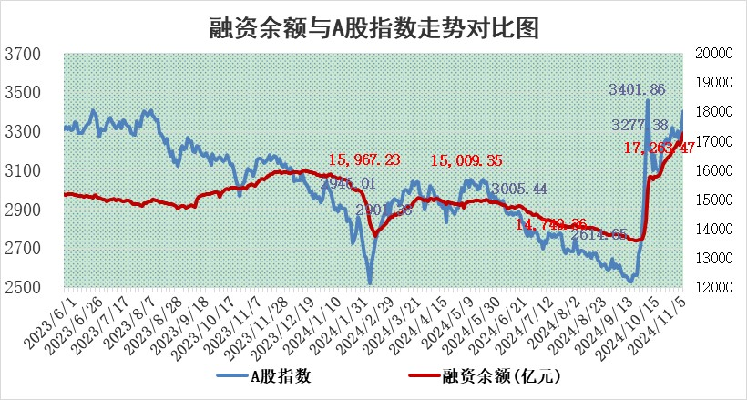
标的证券 | 融资融券余额（亿元） | 融资余额（亿元） | 融券余额（亿元） | 融资买入额（亿元） | 融资融券规模变化（亿元） | 融资余额增幅(‰) | 融券余额增幅(%)
统计数据 | 17,394.77 | 17,263.47 | 100.67 | 2,570.78 | 228.90 | 13.24 | 2.02

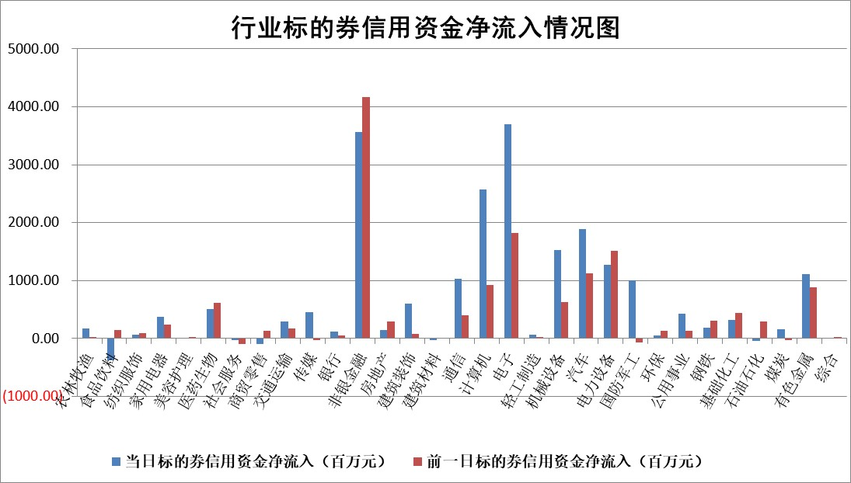

标的基金代码 | 标的基金简称 | 融资余额/市值(%) | 融资余额增幅(%) | 融资买入额/成交金额(%) | （融资余额净增额-融券余额净增额）/市值(‱) | 融券余额降幅(%) | ABS[（融资余额净增额-融券余额净增额）/市值净增额-1](%)
159902 | 华夏中小板ETF | 0.00 | 0.00 | 0.00 | 0.00 | 0.00 | 100.00
159915 | 易方达创业板ETF | 3.88 | 6.49 | 574186.48 | 23.51 | -13.92 | 94.65
159919 | 嘉实沪深300ETF | 0.69 | 1.77 | 7.73 | 1.01 | -18.76 | 99.64
159920 | 华夏恒生ETF | 30.45 | -0.22 | 5.51 | -6.77 | 0.00 | 104.50
159922 | 嘉实中证500ETF | 0.65 | -2.38 | 3.57 | -1.30 | 2.41 | 100.15
159925 | 南方沪深300ETF | 1.15 | 61.20 | 5.33 | 43.53 | 0.00 | 81.76
159928 | 消费ETF | 2.47 | -6.69 | 8.12 | -17.47 | 16.75 | 107.43
159934 | 易方达黄金ETF | 55.80 | 0.20 | 26.37 | 10.92 | 0.00 | 91.06
159939 | 全指信息技术ETF | 0.80 | 3.59 | 18.40 | 2.59 | -155.04 | 99.41
159940 | 全指金融地产ETF | 0.31 | 13.04 | 0.08 | 3.56 | 0.00 | 98.69
159995 | 半导体芯片ETF | 1.99 | -5.53 | 336.49 | -13.41 | -30.45 | 104.33
159997 | 天弘中证电子ETF | 1.89 | -0.17 | 3.47 | -1.38 | -3.66 | 100.46
159998 | 天弘中证计算机主题ETF | 0.92 | -6.58 | 0.10 | -6.47 | 0.00 | 101.39
510050 | 华夏上证50ETF | 2.64 | 0.74 | 290.20 | 1.87 | -4.51 | 99.33
510180 | 华安上证180ETF | 0.40 | 2.95 | 11.82 | 1.03 | -21.91 | 99.54
510880 | 华泰柏瑞红利ETF | 0.99 | -4.68 | 2.77 | -4.54 | 31.49 | 105.42
510900 | 易方达恒生H股ETF | 38.43 | -0.04 | 6.79 | -1.53 | 0.00 | 100.77
511010 | 5年期国债ETF | 2.62 | -0.25 | 0.02 | -0.65 | 0.00 | 25.28
511380 | 可转债及可交换债券ETF | 1.23 | -2.27 | 11.37 | -2.85 | 0.00 | 103.24
512000 | 全指证券ETF | 6.16 | -1.45 | 15.77 | -11.93 | -33.70 | 102.36
512010 | 沪深300医药卫生ETF | 7.60 | 1.98 | 69.10 | 14.64 | -1.55 | 92.23
512070 | 沪深300非银ETF | 2.25 | 0.73 | 298.42 | 1.53 | -5.13 | 99.71
512400 | 南方中证申万有色金属ETF | 3.32 | 4.64 | 1.47 | 14.87 | 1.07 | 96.89
512580 | 广发中证环保产业ETF | 0.62 | 18.04 | 0.13 | 9.54 | 0.00 | 95.90
512660 | 国泰中证军工ETF | 2.84 | 3.22 | 10.62 | 7.27 | -450.01 | 97.65
512800 | 华宝中证银行ETF | 8.47 | -0.61 | 0.80 | 0.12 | 20.60 | 99.94
512980 | 广发中证传媒ETF | 2.02 | 6.82 | 426.12 | 12.80 | -77.69 | 110.36
515030 | 华夏中证新能源汽车ETF | 2.02 | -5.61 | 8.41 | -13.76 | -18.93 | 108.17
515050 | 华夏中证5G通信主题ETF | 1.10 | 2.31 | 8.39 | 2.47 | -3.44 | 99.16
515070 | 华夏中证人工智能ETF | 3.09 | 1.43 | 19.12 | 4.34 | 0.00 | 98.41
标的股票比较指标 |  | 融资余额/流通A股市值(%) | 融资余额增幅(%) | 融资买入额/成交金额(%) | （融资余额净增额-融券余额净增额）/流通A股市值(‱) | 融券余额降幅(%) | ABS[（融资余额净增额-融券余额净增额）/流通A股市值净增额-1](%)
前十名标的个股 |  | 广汇汽车 | 聚和材料 | 西王食品 | 聚和材料 | 广西广电 | 安井食品
 |  | 首航高科 | 华明装备 | 安记食品 | 中科磁业 | 电气风电 | 珠城科技
 |  | 超华科技 | 金安国纪 | 致远互联 | 亨迪药业 | 科大智能 | 凤凰光学
 |  | 联络互动 | 森特股份 | 正弦电气 | 通富微电 | 申华控股 | 索宝蛋白
 |  | 爱康科技 | 新泉股份 | 华明装备 | 硕贝德 | 紫江企业 | 采纳股份
 |  | 长江健康 | 惠泰医疗 | 海正生材 | 恒帅股份 | 江河集团 | 煌上煌
 |  | 富通信息 | 信质集团 | 莱伯泰科 | 华明装备 | 川恒股份 | 瑞联新材
 |  | 洪涛股份 | 格林精密 | 牧高笛 | 华如科技 | 高能环境 | 上海雅仕
 |  | 中银绒业 | 凯尔达 | 八亿时空 | 辰奕智能 | 承德露露 | 高凌信息
 |  | 迪马股份 | 汇隆新材 | 兴业银锡 | 美硕科技 | 万祥科技 | 许继电气
后十名标的个股 |  | 观典防务 | 智翔金泰 | 英洛华 | 麦澜德 | 启迪环境 | 旗滨集团
 |  | 卓朗科技 | 中粮资本 | 蓝黛科技 | 康为世纪 | 利欧股份 | 国电南自
 |  | 凯撒文化 | 爱施德 | 嘉必优 | 爱施德 | 楚江新材 | 华统股份
 |  | 惠程科技 | 泛微网络 | 旭升集团 | 豪江智能 | 云天励飞 | 雪祺电气
 |  | 海印股份 | 浙江世宝 | 希荻微 | 通达海 | 光明乳业 | 翔楼新材
 |  | 盛屯矿业 | 常山北明 | 佛塑科技 | 南矿集团 | 远达环保 | 豪恩汽电
 |  | 江苏舜天 | 康为世纪 | 中国动力 | 博彦科技 | 奥士康 | 中国国航
 |  | 威创股份 | 国博电子 | 禾信仪器 | 浙江世宝 | 金融街 | 正强股份
 |  | 广电网络 | 宏华数科 | 道恩股份 | 采纳股份 | 八方股份 | 涛涛车业
 |  | 东旭光电 | 南矿集团 | 长盈通 | 泛微网络 | 国茂股份 | 博威合金
说明：1.以上普通交易数据和信用交易数据皆以交易日收盘后数据为基准；2.上述标的证券总数据只计算标的证券市场总数据，不包括从标的证券中调出去标的证券数据，所以与交易所公布的总值略有不同； 3.上述行业采用申万一级行业分类；4.以上标的基金和标的个股中比较的6个指标值中：前5个（从左至右）为正向指标，值越大排名越靠前；第6个为逆向指标，值越小，排名越靠前；5.第6个指标中ABS[]表示求绝对值，其主要用于考量信用资金相对净流入对股价相对净变化的贡献程度；6.数据来源：wind，交易所。

 |  |  |  | 证券代码 | 新增融资余额 | 融资买入额 | 融资买入增幅前10
 |  | 1 | 西部建设 | 002302 | 80643953 | 177472374 | 41%
 |  | 2 | 天键股份 | 301383 | 27855096 | 56831811 | 39%
 |  | 3 | 井松智能 | 688251 | 7040854 | 13763946 | 27%
 |  | 4 | 国电电力 | 600795 | 116116226 | 151740647 | 23%
 |  | 5 | 华立科技 | 301011 | 9342856 | 31199107 | 23%
 |  | 6 | 捷邦科技 | 301326 | 9066090 | 22350547 | 22%
 |  | 7 | 海利尔 | 603639 | 19864834 | 35520613 | 20%
 |  | 8 | 华研精机 | 301138 | 7597460 | 13339451 | 16%
 |  | 9 | 鹏辉能源 | 300438 | 83773067 | 304558811 | 16%
 |  | 10 | 建科股份 | 301115 | 7106455 | 29879412 | 15%

